PLC→站控
换电控制系统-->> 站控

地址 | 功能 | 数据说明 | 备注

40130 | PLC控制模式 | 0：无操作
 |  | 1000：手动状态
 |  | 1001：自动状态
 |  | 1002：维修状态

40131 | PLC系统状态 | 0：正常
 |  | 1000：急停
 |  | 1001：故障
 |  | 1002：换电暂停

40132 | PLC远程/本地状态 | 0：无效
 |  | 1000：远程控制
 |  | 1001：本地控制

40133 | 过桥板状态 设备安全位状态 | 1000：打开 不安全 | 无过桥板，RGV在通道车辆不可驶入驶出，更换成RGV回安全状态
 |  | 1001：关闭 安全 开合门关闭

40134 | 道闸状态 | 1000：打开
 |  | 1001：关闭

40135 | 车辆到位状态 | 1000：无车/未到位
 |  | 1001：车辆到位
 |  | 1002：车辆超前--语音提示：请将车辆后移
 |  | 1003：车辆靠后--语音提示：请将车辆前移

40136 | 换电过程状态 | 0：无效
 |  | 1000：待机中
 |  | 1001：换电准备中
 |  | 1002：定位中（3.0实际含义为开合门打开）
 |  | 1003：定位完成 （3.0PLC无此功能，点位保留，含义待定）
 |  | 1004：亏电包拆卸中
 |  | 1005：亏电包搬运中
 |  | 1006：满电包搬运中
 |  | 1007：满电包安装中
 |  | 1008：满电包安装完成
 |  | 1009：换电完成（开合门关闭）

40137 | 入口雷达 | 0：无车
 |  | 1000：车辆入站

40138 | 出口雷达 | 0：车辆驶离 | ·
 |  | 1000：有车

40139 | 消防任务状态 | 0：等待消防任务下发 | 当前没有在执行或待执行的消防任务，站控可下发消防的前置条件
 |  | 1000：消防移仓任务待执行 | 消防转移条件不满足，消防任务已存储，待转入执行中
 |  | 1001：消防移仓任务执行中 | 当前正在执行消防任务
 |  | 1002：消防移仓任务完成 | 消防任务执行完成（消防电池放进消防仓位+消防门下降状态+货叉缩回）
 |  | 1003：热失控电池包-将要沉水
 |  | 1004：热失控电池包-正在沉水
 |  | 1005：热失控电池包-已经沉水

40140 | 电池在位信号 | 1-16号仓位 | 每个bit位代表一个仓位：0不在位，1在位 1-24号为电池仓在位信号；25-27号为满电缓存1/2/3在位信号； 28-30号亏电缓存1/2/3在位信号；31号4合1仓位电池在位信号
40141 | 电池在位信号 | 17-32号仓位
40142 | 电池在位信号 | 33-48号仓位

40143 | 1号解锁状态 | 0：无操作
 |  | 1000：解锁正常
 |  | 1001：解锁异常

40144 | 1号异常锁位置 | 1-16锁状态 | 每个bit位代表一把锁，最多16把：0正常，1异常

40145 | 2号解锁状态 | 0：无操作
 |  | 1000：解锁正常
 |  | 1001：解锁异常

40146 | 2号异常锁位置 | 1-16锁状态 | 每个bit位代表一把锁，最多16把：0正常，1异常

40147 | 3号解锁状态 | 0：无操作
 |  | 1000：解锁正常
 |  | 1001：解锁异常

40148 | 3号异常锁位置 | 1-16锁状态 | 每个bit位代表一把锁，最多16把：0正常，1异常

40149 | 1号加锁状态 | 0：无操作
 |  | 1000：加锁正常
 |  | 1001：加锁异常

40150 | 1号加锁异常位置 | 1-16锁状态 | 每个bit位代表一把锁，最多16把：0正常，1异常

40151 | 2号加锁状态 | 0：无操作
 |  | 1000：加锁正常
 |  | 1001：加锁异常

40152 | 2号加锁异常位置 | 1-16锁状态 | 每个bit位代表一把锁，最多16把：0正常，1异常

40153 | 3号加锁状态 | 0：无操作
 |  | 1000：加锁正常
 |  | 1001：加锁异常

40154 | 3号加锁异常位置 | 1-16锁状态 | 每个bit位代表一把锁，最多16把：0正常，1异常

40155 | 站内液位状态 | 1-16状态位置 | 每个bit位代表一个位置：0正常，1报警

40156 | 照明状态 安全门状态 | 1000：打开
 |  | 1001：关闭
40157 | 风扇状态 | 1-16状态 | 每个bit位代表一个位置：0关闭，1打开 无风扇反馈，风扇归属到了热管理组，无法监控到启停状态

40158 | 移仓任务状态 | 0：等待移仓任务
 |  | 1000：移仓任务执行中
 |  | 1001：移仓任务完成
 |  | 1002：移仓任务异常

40159 | 人员闯入 | 0：无人 1：有人闯入

40160 | 出库任务状态 | 0：等待出库任务
 |  | 1000：出库任务执行中
 |  | 1001：出库任务完成
 |  | 1002：出库任务异常

40161 | 入库任务状态 | 0：等待入库任务
 |  | 1000：入库任务执行中
 |  | 1001：入库任务完成
 |  | 1002：入库任务异常

以下为新增除尘功能
40162 | 除尘清洗任务状态反馈 | 0：无操作 | 40130-40161已被占用，对应（40030）
 |  | 1000：除尘启动反馈
 |  | 1001：除尘暂停反馈
 |  | 1002：除尘继续反馈

40163 | 除尘清洗任务状态 | 0：等待除尘清洗任务
 |  | 1000：除尘清洗任务执行中
 |  | 1001：除尘清洗任务完成
 |  | 1002：除尘清洗任务异常
 |  |  | 40136判断，在拆亏电包和装满电包过程，站控把非0值保存下来
RGV1上螺丝枪扭矩（N.M) |  |  | int16 +表示加锁，-表示解锁过程
40164 | RGV1-1螺丝枪扭矩 | int,扭矩值已取整

40165 | RGV1-2螺丝枪扭矩 | int,扭矩值已取整

40166 | RGV1-3螺丝枪扭矩 | int,扭矩值已取整

40167 | RGV1-4螺丝枪扭矩 | int,扭矩值已取整

40168 | RGV1-5螺丝枪扭矩 | int,扭矩值已取整

40169 | RGV1-6螺丝枪扭矩 | int,扭矩值已取整

40170 | RGV1-7螺丝枪扭矩 | int,扭矩值已取整

40171 | RGV1-8螺丝枪扭矩 | int,扭矩值已取整

40172 | RGV1-9螺丝枪扭矩 | int,扭矩值已取整

40173 | RGV1-10螺丝枪扭矩 | int,扭矩值已取整

40174 | RGV1-11螺丝枪扭矩 | int,扭矩值已取整

40175 | RGV1-12螺丝枪扭矩 | int,扭矩值已取整

RGV2上螺丝枪扭矩（N.M) |  |  | int16 +表示加锁，-表示解锁过程
40176 | RGV2-1螺丝枪扭矩 | int,扭矩值已取整

40177 | RGV2-2螺丝枪扭矩 | int,扭矩值已取整

40178 | RGV2-3螺丝枪扭矩 | int,扭矩值已取整

40179 | RGV2-4螺丝枪扭矩 | int,扭矩值已取整

40180 | RGV2-5螺丝枪扭矩 | int,扭矩值已取整

40181 | RGV2-6螺丝枪扭矩 | int,扭矩值已取整

40182 | RGV2-7螺丝枪扭矩 | int,扭矩值已取整

40183 | RGV2-8螺丝枪扭矩 | int,扭矩值已取整

40184 | RGV2-9螺丝枪扭矩 | int,扭矩值已取整

40185 | RGV2-10螺丝枪扭矩 | int,扭矩值已取整

40186 | RGV2-11螺丝枪扭矩 | int,扭矩值已取整

40187 | RGV2-12螺丝枪扭矩 | int,扭矩值已取整

RGV3上螺丝枪扭矩（N.M) |  |  | int16 +表示加锁，-表示解锁过程
40188 | RGV3-1螺丝枪扭矩 | int,扭矩值已取整

40189 | RGV3-2螺丝枪扭矩 | int,扭矩值已取整

40190 | RGV3-3螺丝枪扭矩 | int,扭矩值已取整

40191 | RGV3-4螺丝枪扭矩 | int,扭矩值已取整

40192 | RGV3-5螺丝枪扭矩 | int,扭矩值已取整

40193 | RGV3-6螺丝枪扭矩 | int,扭矩值已取整

40194 | RGV3-7螺丝枪扭矩 | int,扭矩值已取整

40195 | RGV3-8螺丝枪扭矩 | int,扭矩值已取整

40196 | RGV3-9螺丝枪扭矩 | int,扭矩值已取整

40197 | RGV3-10螺丝枪扭矩 | int,扭矩值已取整

40198 | RGV3-11螺丝枪扭矩 | int,扭矩值已取整

40199 | RGV3-12螺丝枪扭矩 | int,扭矩值已取整

RGV1上螺丝枪解锁角度
40200 | RGV1-1螺丝枪加解锁角度 | int,角度值已取整

40201 | RGV1-2螺丝枪加解锁角度 | int,角度值已取整

40202 | RGV1-3螺丝枪加解锁角度 | int,角度值已取整

40203 | RGV1-4螺丝枪加解锁角度 | int,角度值已取整

40204 | RGV1-5螺丝枪加解锁角度 | int,角度值已取整

40205 | RGV1-6螺丝枪加解锁角度 | int,角度值已取整

40206 | RGV1-7螺丝枪加解锁角度 | int,角度值已取整

40207 | RGV1-8螺丝枪加解锁角度 | int,角度值已取整

40208 | RGV1-9螺丝枪加解锁角度 | int,角度值已取整

40209 | RGV1-10螺丝枪加解锁角度 | int,角度值已取整

40210 | RGV1-11螺丝枪加解锁角度 | int,角度值已取整

40211 | RGV1-12螺丝枪加解锁角度 | int,角度值已取整

RGV2上螺丝枪加解锁角度锁枪
40212 | RGV2-1螺丝枪加解锁角度 | int,角度值已取整

40213 | RGV2-2螺丝枪加解锁角度 | int,角度值已取整

40214 | RGV2-3螺丝枪加解锁角度 | int,角度值已取整

40215 | RGV2-4螺丝枪加解锁角度 | int,角度值已取整

40216 | RGV2-5螺丝枪加解锁角度 | int,角度值已取整

40217 | RGV2-6螺丝枪加解锁角度 | int,角度值已取整

40218 | RGV2-7螺丝枪加解锁角度 | int,角度值已取整

40219 | RGV2-8螺丝枪加解锁角度 | int,角度值已取整

40220 | RGV2-9螺丝枪加解锁角度 | int,角度值已取整

40221 | RGV2-10螺丝枪加解锁角度 | int,角度值已取整

40222 | RGV2-11螺丝枪加解锁角度 | int,角度值已取整

40223 | RGV2-12螺丝枪加解锁角度 | int,角度值已取整

RGV3上螺丝枪加解锁角度锁枪
40224 | RGV3-1螺丝枪加解锁角度 | int,角度值已取整

40225 | RGV3-2螺丝枪加解锁角度 | int,角度值已取整

40226 | RGV3-3螺丝枪加解锁角度 | int,角度值已取整

40227 | RGV3-4螺丝枪加解锁角度 | int,角度值已取整

40228 | RGV3-5螺丝枪加解锁角度 | int,角度值已取整

40229 | RGV3-6螺丝枪加解锁角度 | int,角度值已取整

40230 | RGV3-7螺丝枪加解锁角度 | int,角度值已取整

40231 | RGV3-8螺丝枪加解锁角度 | int,角度值已取整

40232 | RGV3-9螺丝枪加解锁角度 | int,角度值已取整

40233 | RGV3-10螺丝枪加解锁角度 | int,角度值已取整

40234 | RGV3-11螺丝枪加解锁角度 | int,角度值已取整

40235 | RGV3-12螺丝枪加解锁角度 | int,角度值已取整

新增水电连接器下压到位信号
40236 | 水电连接器下压到位信号 | 1-16号仓位 | 每个bit位代表一个仓位：0不在位，1在位
40237 | 水电连接器下压到位信号 | 17-32号仓位
40238 | 水电连接器下压到位信号 | 33-48号仓位
新增卷帘门状态信号
40239 | 入口卷帘门状态 | 1000：入口卷帘门全打开 | 无出入口卷帘门，只有一个RGV通道出口卷帘门
 |  | 1001：入口卷帘门全关闭
 |  | 0 ：卷帘门不在全开，也不在全关位
40240 | 出口卷帘门状态 | 1000：出口卷帘门打开 | 无出入口卷帘门，只有一个RGV通道出口卷帘门
 |  | 1001：出口卷帘门关闭
 |  | 0 ：卷帘门不在全开，也不在全关位
新增电池是否清洁信号
40241 | 电池清洁信号 | 1-16号仓位 | 每个bit位代表一个仓位：0未清洁，1清洁
40242 | 电池清洁信号 | 17-32号仓位
40243 | 电池清洁信号 | 33-48号仓位
新增换电通道3个按钮的信号
40244 | 启动换电按钮信号 | 1000：该按钮被按下，按下后保持30s，PLC清零 其他值：无效 | 先做通讯，具体逻辑后面再安排
40245 | 换满电电池包2/3按钮信号 | 1000：换2个电池包的按钮被按下，按下后保持30s，PLC清零 1001：换3个电池包的按钮被按下，按下后保持30s，PLC清零 其他值：无效 | 先做通讯，具体逻辑后面再安排
40246 | PLC人工干预 | 0：无人工干预 1001：安全类操作 1002：故障类操作 1003：保养类操作 1004：测试类操作 1005：其他 | 判定是否有人工干预换电，且对人工干预进行分类

40247 | 手动装电池二次选包 | 0：无需选包 1000：二次选包

RGV1上螺丝枪解锁扭矩极限值（N.M) |  |  | int16 +表示加锁，-表示解锁过程
40300 | RGV1-1螺丝枪扭矩 | int,扭矩值已取整

40301 | RGV1-2螺丝枪扭矩 | int,扭矩值已取整

40302 | RGV1-3螺丝枪扭矩 | int,扭矩值已取整

40303 | RGV1-4螺丝枪扭矩 | int,扭矩值已取整

40304 | RGV1-5螺丝枪扭矩 | int,扭矩值已取整

40305 | RGV1-6螺丝枪扭矩 | int,扭矩值已取整

40306 | RGV1-7螺丝枪扭矩 | int,扭矩值已取整

40307 | RGV1-8螺丝枪扭矩 | int,扭矩值已取整

40308 | RGV1-9螺丝枪扭矩 | int,扭矩值已取整

40309 | RGV1-10螺丝枪扭矩 | int,扭矩值已取整

40310 | RGV1-11螺丝枪扭矩 | int,扭矩值已取整

40311 | RGV1-12螺丝枪扭矩 | int,扭矩值已取整

RGV2上螺丝枪解锁扭矩极限值（N.M)
40312 | RGV2-1螺丝枪扭矩 | int,扭矩值已取整

40313 | RGV2-2螺丝枪扭矩 | int,扭矩值已取整

40314 | RGV2-3螺丝枪扭矩 | int,扭矩值已取整

40315 | RGV2-4螺丝枪扭矩 | int,扭矩值已取整

40316 | RGV2-5螺丝枪扭矩 | int,扭矩值已取整

40317 | RGV2-6螺丝枪扭矩 | int,扭矩值已取整

40318 | RGV2-7螺丝枪扭矩 | int,扭矩值已取整

40319 | RGV2-8螺丝枪扭矩 | int,扭矩值已取整

40320 | RGV2-9螺丝枪扭矩 | int,扭矩值已取整

40321 | RGV2-10螺丝枪扭矩 | int,扭矩值已取整

40322 | RGV2-11螺丝枪扭矩 | int,扭矩值已取整

40323 | RGV2-12螺丝枪扭矩 | int,扭矩值已取整

RGV3上螺丝枪解锁扭矩极限值（N.M)
40324 | RGV3-1螺丝枪扭矩 | int,扭矩值已取整

40325 | RGV3-2螺丝枪扭矩 | int,扭矩值已取整

40326 | RGV3-3螺丝枪扭矩 | int,扭矩值已取整

40327 | RGV3-4螺丝枪扭矩 | int,扭矩值已取整

40328 | RGV3-5螺丝枪扭矩 | int,扭矩值已取整

40329 | RGV3-6螺丝枪扭矩 | int,扭矩值已取整

40330 | RGV3-7螺丝枪扭矩 | int,扭矩值已取整

40331 | RGV3-8螺丝枪扭矩 | int,扭矩值已取整

40332 | RGV3-9螺丝枪扭矩 | int,扭矩值已取整

40333 | RGV3-10螺丝枪扭矩 | int,扭矩值已取整

40334 | RGV3-11螺丝枪扭矩 | int,扭矩值已取整

40335 | RGV3-12螺丝枪扭矩 | int,扭矩值已取整

RGV1上螺丝枪加锁角度
40336 | RGV1-1螺丝枪加锁角度 | int,角度值已取整

40337 | RGV1-2螺丝枪加锁角度 | int,角度值已取整

40338 | RGV1-3螺丝枪加锁角度 | int,角度值已取整

40339 | RGV1-4螺丝枪加锁角度 | int,角度值已取整

40340 | RGV1-5螺丝枪加锁角度 | int,角度值已取整

40341 | RGV1-6螺丝枪加锁角度 | int,角度值已取整

40342 | RGV1-7螺丝枪加锁角度 | int,角度值已取整

40343 | RGV1-8螺丝枪加锁角度 | int,角度值已取整

40344 | RGV1-9螺丝枪加锁角度 | int,角度值已取整

40345 | RGV1-10螺丝枪加锁角度 | int,角度值已取整

40346 | RGV1-11螺丝枪加锁角度 | int,角度值已取整

40347 | RGV1-12螺丝枪加锁角度 | int,角度值已取整

RGV2上螺丝枪加锁角度
40348 | RGV2-1螺丝枪加锁角度 | int,角度值已取整

40349 | RGV2-2螺丝枪加锁角度 | int,角度值已取整

40350 | RGV2-3螺丝枪加锁角度 | int,角度值已取整

40351 | RGV2-4螺丝枪加锁角度 | int,角度值已取整

40352 | RGV2-5螺丝枪加锁角度 | int,角度值已取整

40353 | RGV2-6螺丝枪加锁角度 | int,角度值已取整

40354 | RGV2-7螺丝枪加锁角度 | int,角度值已取整

40355 | RGV2-8螺丝枪加锁角度 | int,角度值已取整

40356 | RGV2-9螺丝枪加锁角度 | int,角度值已取整

40357 | RGV2-10螺丝枪加锁角度 | int,角度值已取整

40358 | RGV2-11螺丝枪加锁角度 | int,角度值已取整

40359 | RGV2-12螺丝枪加锁角度 | int,角度值已取整

RGV3上螺丝枪加锁角度
40360 | RGV3-1螺丝枪加锁角度 | int,角度值已取整

40361 | RGV3-2螺丝枪加锁角度 | int,角度值已取整

40362 | RGV3-3螺丝枪加锁角度 | int,角度值已取整

40363 | RGV3-4螺丝枪加锁角度 | int,角度值已取整

40364 | RGV3-5螺丝枪加锁角度 | int,角度值已取整

40365 | RGV3-6螺丝枪加锁角度 | int,角度值已取整

40366 | RGV3-7螺丝枪加锁角度 | int,角度值已取整

40367 | RGV3-8螺丝枪加锁角度 | int,角度值已取整

40368 | RGV3-9螺丝枪加锁角度 | int,角度值已取整

40369 | RGV3-10螺丝枪加锁角度 | int,角度值已取整

40370 | RGV3-11螺丝枪加锁角度 | int,角度值已取整

40371 | RGV3-12螺丝枪加锁角度 | int,角度值已取整

RGV1螺丝枪解锁次数
40372 | RGV1-1螺丝枪解锁次数 | int

40373 | RGV1-2螺丝枪解锁次数 | int

40374 | RGV1-3螺丝枪解锁次数 | int

40375 | RGV1-4螺丝枪解锁次数 | int

40376 | RGV1-5螺丝枪解锁次数 | int

40377 | RGV1-6螺丝枪解锁次数 | int

40378 | RGV1-7螺丝枪解锁次数 | int

40379 | RGV1-8螺丝枪解锁次数 | int
...
换电控制系统-->> 站控
41765 | 清洁移动轴 |  | 为实时值（单位：mm）
41766 | RGV1变轨 |  | 为实时值（单位：mm）
41767 | RGV1_RYL轴 |  | 为实时值（单位：mm）
41768 | RGV1_RYR轴 |  | 为实时值（单位：mm）
41769 | RGV2_RYL轴 |  | 为实时值（单位：mm）
41770 | RGV2_RYR轴 |  | 为实时值（单位：mm）
41771 | RGV3_RYL轴 |  | 为实时值（单位：mm）
41772 | RGV3_RYR轴 |  | 为实时值（单位：mm）
41773-41779 | 预留
空跑信息数据上传（站SN码如图所示共40位，上传示例：PRO-V3.0-14-C-SSLRTB-00000000-0325030001） |  |  | 一个寄存器放两位SN码
41780 | SN [0]、SN [1] | 高字节：SN [0] 低字节：SN [1] | 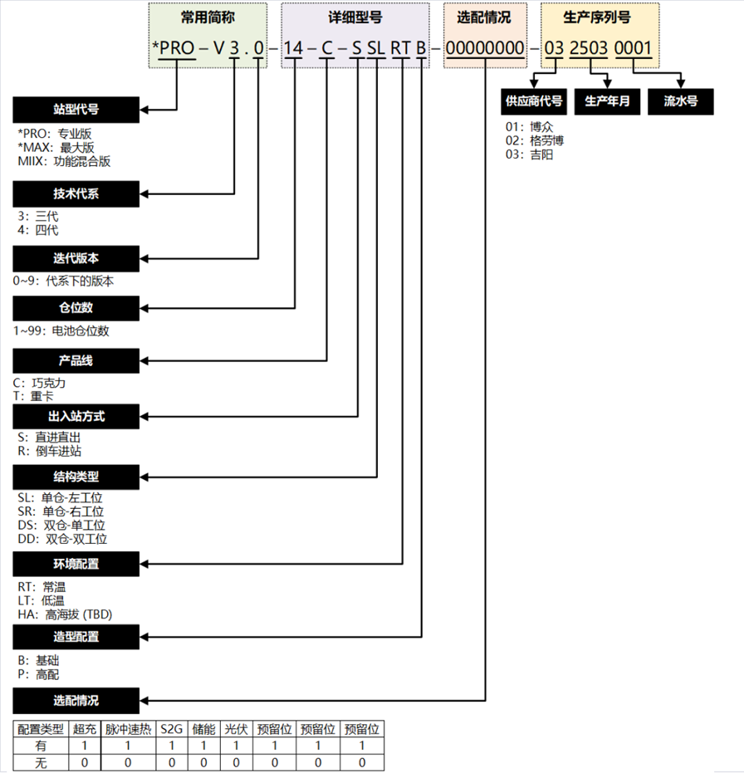
41781 | SN [2]、SN [3] | 高字节：SN [2] 低字节：SN [3]
41782 | SN [4]、SN [5] | 高字节：SN [4] 低字节：SN [5]
41783 | SN [6]、SN [7] | 高字节：SN [6] 低字节：SN [7]
41784 | SN [8]、SN [9] | 高字节：SN [8] 低字节：SN [9]
41785 | SN [10]、SN [11] | 高字节：SN [10] 低字节：SN [11]
41786 | SN [12]、SN [13] | 高字节：SN [12] 低字节：SN [13]
41787 | SN [14]、SN [15] | 高字节：SN [14] 低字节：SN [15]
41788 | SN [16]、SN [17] | 高字节：SN [16] 低字节：SN [17]
41789 | SN [18]、SN [19] | 高字节：SN [18] 低字节：SN [19]
41790 | SN [20]、SN [21] | 高字节：SN [20] 低字节：SN [21]
...

